Задание №1
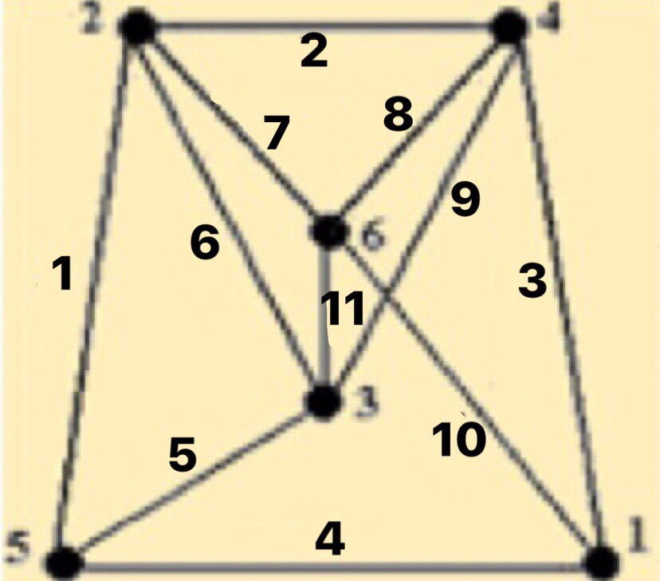
Матрица инцидентности
 | 1 | 2 | 3 | 4 | 5 | 6 | 7 | 8 | 9 | 10 | 11
a | 0 | 0 | 1 | 1 | 0 | 0 | 0 | 0 | 0 | 1 | 0
b | 1 | 1 | 0 | 0 | 0 | 1 | 1 | 0 | 0 | 0 | 0
c | 0 | 0 | 0 | 0 | 1 | 1 | 0 | 0 | 1 | 0 | 1
d | 0 | 1 | 1 | 0 | 0 | 0 | 0 | 1 | 1 | 0 | 0
e | 1 | 0 | 0 | 1 | 1 | 0 | 0 | 0 | 0 | 0 | 0
f | 0 | 0 | 0 | 0 | 0 | 0 | 1 | 1 | 0 | 1 | 1

Матрица смежности
 | a | b | c | d | e | f
a | 0 | 0 | 0 | 1 | 1 | 1
b | 0 | 0 | 1 | 1 | 1 | 1
c | 0 | 1 | 0 | 1 | 1 | 1
d | 1 | 1 | 1 | 0 | 0 | 1
e | 1 | 1 | 1 | 0 | 0 | 0
f | 1 | 1 | 1 | 1 | 0 | 1

Задание №2
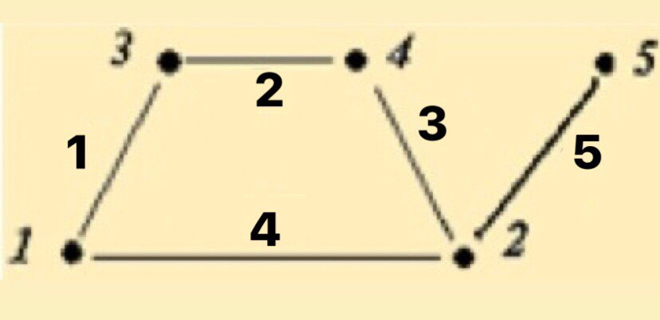
Матрица инцидентности
 | 1 | 2 | 3 | 4 | 5
a | 1 | 0 | 0 | 1 | 0
b | 0 | 0 | 1 | 1 | 1
c | 1 | 1 | 0 | 0 | 0
d | 0 | 1 | 1 | 0 | 0
e | 0 | 0 | 0 | 0 | 1

Матрица смежности
 | a | b | c | d | e
a | 0 | 1 | 1 | 0 | 0
b | 1 | 0 | 0 | 1 | 1
c | 1 | 0 | 0 | 1 | 0
d | 0 | 1 | 1 | 0 | 0
e | 0 | 1 | 0 | 0 | 0

Задание №3
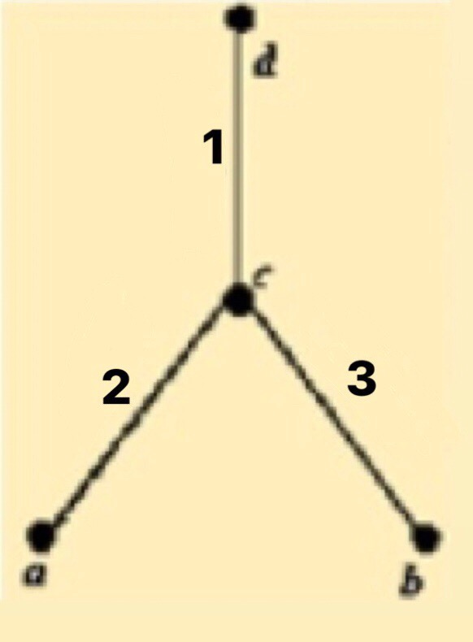
Матрица инцидентности
 | 1 | 2 | 3
a | 0 | 1 | 0
b | 0 | 0 | 1
c | 1 | 1 | 1
d | 1 | 0 | 0

Матрица смежности
 | a | b | c | d
a | 0 | 0 | 1 | 0
b | 0 | 0 | 1 | 0
c | 1 | 1 | 0 | 1
d | 0 | 0 | 1 | 0

Задание №4
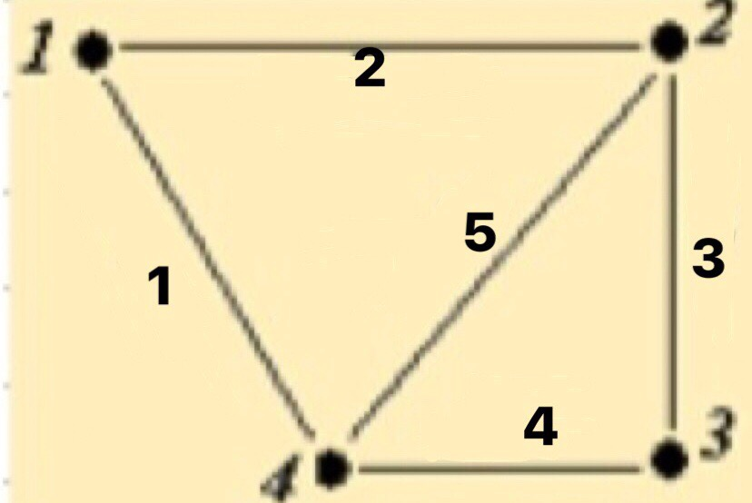
Матрица инцидентности
 | 1 | 2 | 3 | 4 | 5
a | 1 | 1 | 0 | 0 | 0
b | 0 | 1 | 1 | 0 | 1
c | 0 | 0 | 1 | 1 | 0
d | 1 | 0 | 0 | 1 | 1

Матрица смежности
 | a | b | c | 4
a | 0 | 1 | 0 | 1
b | 1 | 0 | 1 | 1
c | 0 | 1 | 0 | 1
d | 1 | 1 | 1 | 0

Задание №5
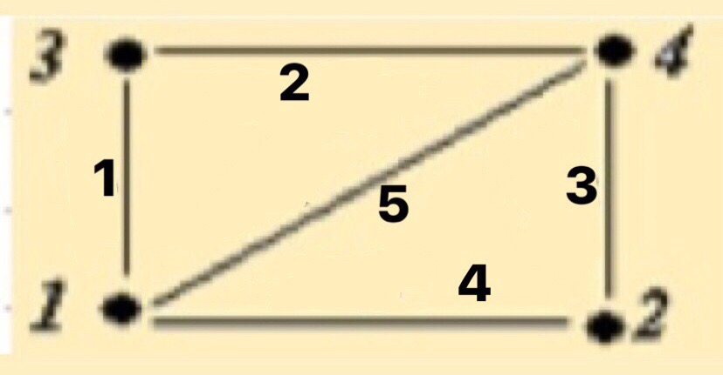
Матрица инцидентности
 | 1 | 2 | 3 | 4 | 5
a | 1 | 0 | 0 | 1 | 1
b | 0 | 0 | 1 | 1 | 0
c | 1 | 1 | 0 | 0 | 0
d | 0 | 1 | 1 | 0 | 1

Матрица смежности
 | a | b | c | d
a | 0 | 1 | 1 | 1
b | 1 | 0 | 0 | 1
c | 1 | 0 | 0 | 1
d | 1 | 1 | 1 | 0

